Reporte
 | INFORME RESULTADOS PERIODO 2 MATEMÁTICA 4Aº año Básico

 | ESTABLECIMIENTO: ESCUELA LAS CAMELIAS
 | CURSO: 4º Letra
 | PROFESOR(A) JEFE:

 | Resultados del curso:
 | Este informe detalla los resultados de la Prueba de Educación Matematica realizada el 29 alumnos. Mientras mayor es el número de alumnos presentes, más representativos son los datos
 | Los resultados del curso se muestran en porcentaje de logro, es decir, el número de preguntas buenas dentro del total de la prueba. Para que tenga una noción, las escalas de notas fijan el 60% de logro como equivalente a una nota 4.0

 | Indicador | Geometría | patrones y algebra | Medición
 | Promedio | 3% | 3% | 3%
 | Min | 0% | 0% | 0%
 | Max | 100% | 100% | 100%

 | Es importante considerar la dispersión dentro del curso. Fijarse en la diferencia entre el máximo y mínimo.

 | A continuación se muestra el rendimiento de los niños y niñas de su curso.

Nº | Nombre |  |  | Geometría | patrones y álgebra | Medición
1 | Agüero Hueichán Javiera Ignacia |  |  | 100% | 100% | 100%
2 | Bañares González Camilo Antonio |  |  | 0% | 0% | 0%
3 | Bugueño Soto Javier Nicolás |  |  | 0% | 0% | 0%
4 | Carrasco Meneses Jhon Maicol |  |  | 0% | 0% | 0%
5 | De Los Santos Poline Liz Abigail |  |  | 0% | 0% | 0%
6 | Diaz Velásquez Johans Bastián |  |  | 0% | 0% | 0%
7 | Díaz Arauz Demis Antonio |  |  | 0% | 0% | 0%
8 | Hidalgo Galindo Ignacio Andrés |  |  | 0% | 0% | 0%
9 | Leal Barra María José |  |  | 0% | 0% | 0%
10 | Millaneri Jobis Kevin Agustin |  |  | 0% | 0% | 0%
11 | Navarro Mardones Richard Gonzalo |  |  | 0% | 0% | 0%
12 | Ojeda Serón Cristofer Damian |  |  | 0% | 0% | 0%
13 | Oyarzún Gadaleta Thiare Valentina |  |  | 0% | 0% | 0%
14 | Portilla Barría Tamara Danitza |  |  | 0% | 0% | 0%
15 | Reyes Bustamante Cristopher Patricio |  |  | 0% | 0% | 0%
16 | Sánchez Cárdenas Alex José Sebastián |  |  | 0% | 0% | 0%
17 | Santana Quintul Javier Alexandre |  |  | 0% | 0% | 0%
18 | Seron Serón Lisa Alondra |  |  | 0% | 0% | 0%
19 | Soto Soto Romina Andrea |  |  | 0% | 0% | 0%
20 | Téllez Oyarzún Natacha Almendra |  |  | 0% | 0% | 0%
21 | Tropa Velásquez Miguel Angel |  |  | 0% | 0% | 0%
22 | Uribe Soto Rodimir Francisco Javier |  |  | 0% | 0% | 0%
23 | Valderrama Soto Julia Muriel |  |  | 0% | 0% | 0%
24 | Vargas Alvarado Caterin Monserrat |  |  | 0% | 0% | 0%
25 | Vera Montiel Bianca Nataly |  |  | 0% | 0% | 0%
26 | Yañez Yáñez Sebastián Ignacio |  |  | 0% | 0% | 0%
27 | Zúñiga Adio Maickel Ignacio Percy |  |  | 0% | 0% | 0%
28 | Zúñiga Torrealba Kevin Mauricio |  |  | 0% | 0% | 0%
29 | Mansilla Vidal Krishna Natacha |  |  | 0% | 0% | 0%
30
31
32
33
34
35
36
37
38
39
40
41
42
43
44
45
46
PROMEDIO CURSO |  |  |  | 3% | 3% | 3%

 | Posterior a la corrección de la prueba ; su análisis debe considerar como referente la tabla de especificaciones, en los ítemes cada uno de sus estudiantes deben tener como mínimo el 50%. Si sus estudiantes no cumplen con este mínimo, esta información le daría señales que requieren de un fuerte reforzamiento en este eje
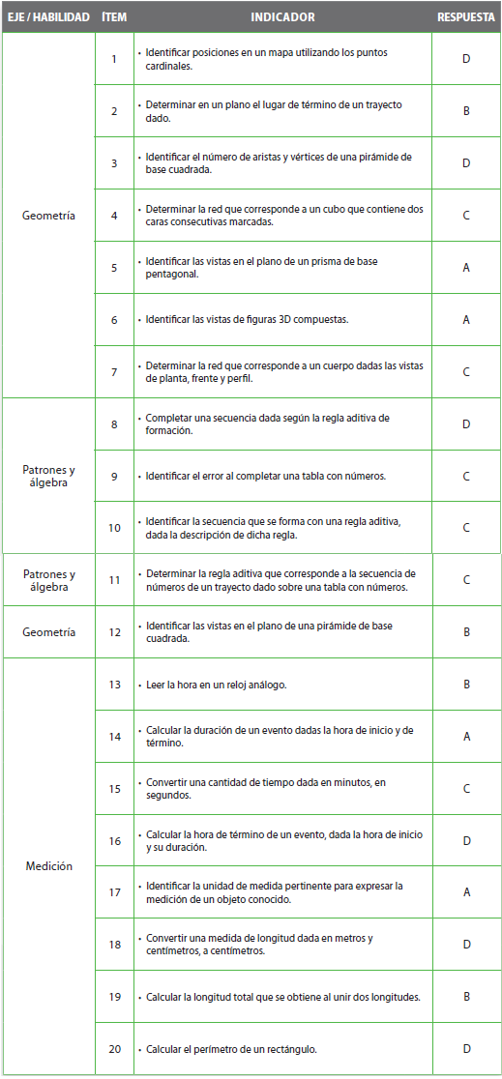
Pregunta | EJE/HABILIDAD |  | INDICADORES |  |  |  | Logro
1 |  |  |  |  |  |  | 3%
2 |  |  |  |  |  |  | 3%
3 |  |  |  |  |  |  | 3%
4 |  |  |  |  |  |  | 3%
5 |  |  |  |  |  |  | 3%
6 |  |  |  |  |  |  | 3%
7 |  |  |  |  |  |  | 3%
8 |  |  |  |  |  |  | 3%
9 |  |  |  |  |  |  | 3%
10 |  |  |  |  |  |  | 3%
11 |  |  |  |  |  |  | 3%
12 |  |  |  |  |  |  | 3%
13 |  |  |  |  |  |  | 3%
14 |  |  |  |  |  |  | 3%
15 |  |  |  |  |  |  | 3%
16 |  |  |  |  |  |  | 3%
17 |  |  |  |  |  |  | 3%
18 |  |  |  |  |  |  | 3%
19 |  |  |  |  |  |  | 3%
20 |  |  |  |  |  |  | 3%

 | Le pedimos que se centre en aquellas preguntas que están bajo el promedio del curso y trabaje aquellas habilidades que se indican en la tabla.

